事象No6
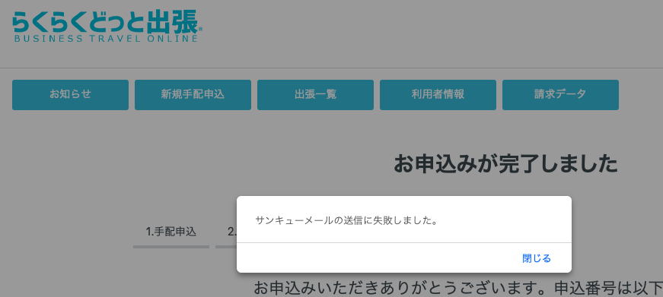
NO.6 事象 | PG確認用

